Sheet1
 | ID | Glenroy March | D'Marsh Couture （品牌）
 | 计划合作类型 | 设计师联名
 | 形象 | 少数族裔时装设计师
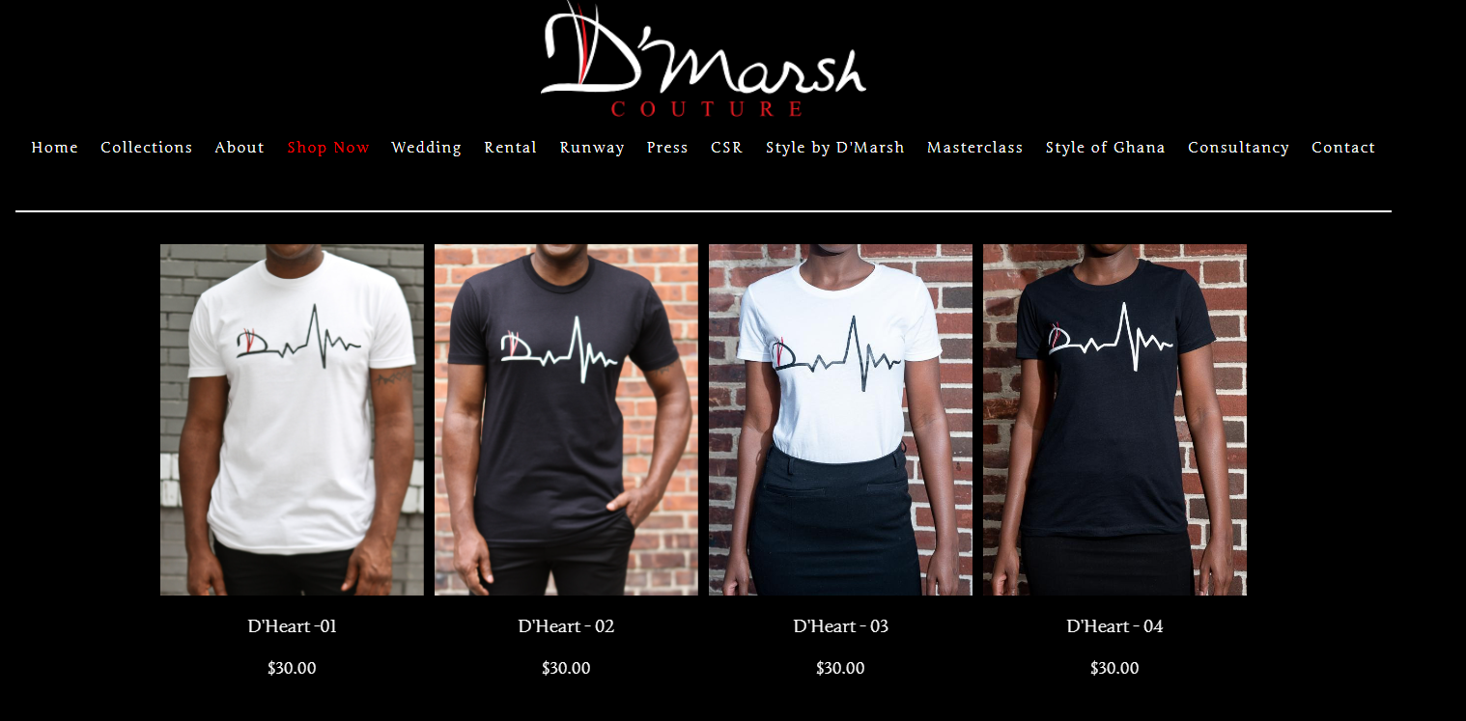
个人账号价值 | ins粉丝(万) | 0.1 | 1
 | Ins平均互动率/互动量 | 13.55% | 7.81% | 品牌风险：
 | 粉丝性别 | 男性 69.6% | 男性 56.4% | 1、该品牌官网在售品类，服装只占不足10%的比例。且款式简单单一无设计感（左图）。 蜡烛、T恤、化妆品、领带、礼物卡等
 | 粉丝年龄 | 45-54 22.2% | 25-34 30.1% | 2、在售产品价位在$30上下，并不高端，和品牌定位相差大。
 | 粉丝地区 | 美国 | 美国 | 3、每年都做时装秀，但是只做展示充门面。
 | 精准受众人数：美国男性受众 | 1,173 | 3,681 | 4、借助时装秀和设计师身份，实际荣誉不足。同时办各种辅导班，实际主营业务可能偏离服装本身，只是“皮包设计师”。
个人讨论度 | 新闻提及数（过去1年） | 3 | 5
 | x,reddit,pinterest提及数 | 4 | 14
 | 讨论地区 | 美国 | 美国
 | 舆情 | 100% | 100%
 | ins hashtag帖子数 | 1,000 | 5,000
 | TIKTOK hashtag帖子数 | 373 | 386
 | 负面争议点 | 无 | 无， 但是该品牌有风险。
知名度 | 合作品牌 | Wilson, Slots推广广告;
 | 出现影视 | 无， 活跃在加纳时尚风尚展、费城时装周等等小型时装秀，偶尔出现在NYFW（ 2025/2017)
 | 杂志 | Style Maven Magazine Glamour Buzz Magazine Charlotte Life Jamrock Canada Life 等
 | 故事点/title | 1、高级定制品牌 House of D'Marsh 的创始人, D'Models of the World模特培训机构教练, 自己开了大师培训班教育其他人。 2、慈善事业与非营利组织： March 与牙买加超模Oraine Barrett和Korey Rowe合作推出了Hope by KDO，致力于提高人们对儿童癌症认识的特别系列。 3、 21 岁时就代表牙买加参加了在加拿大多伦多举行的国际“Total Look Awards”颁奖典礼 4、2016 年荣获 JDNE 开拓者奖和 IED 国际设计师奖。 （很小的民办奖项） 5、牙买加族裔
总结 | 账号覆盖受众范围 | 小
 | 受众精准度 | 低
 | 讨论度 | 低
 | 背书强度 | 国际知名度较低，作为设计师和品牌主理人有一定时尚背书

